商品信息
COCO Living Space｜彩色爱心马桶按压器通用心形按马桶按钮
来源：COCO_Living_Space_Shopee全量审计_持续更新.xlsx｜工作表：高销量商品｜Excel第31行｜商品ID：25851524384

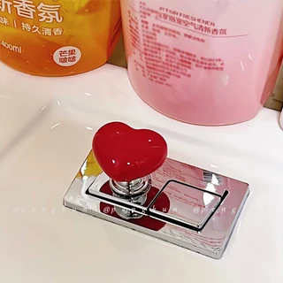
字段 | 内容 | 商品主图
序号 | 83
商品主图 | 见右侧嵌入主图
商品ID | 25851524384
商品中文名称 | 彩色爱心马桶按压器通用心形按马桶按钮
商品标题 | Heart-shaped toilet push-button switch, water tank flush, nail salon toilet flush cover, hand-press accessory, heart-shaped cabinet door handle
Shopee链接 | https://shopee.com.my/Heart-shaped-toilet-push-button-switch-water-tank-flush-nail-salon-toilet-flush-cover-hand-press-accessory-heart-shaped-cabinet-door-handle-i.115498741.25851524384
近月销量显示 | 3 Sold/Month
近月销量下限 | 3
列表价格显示 | RM2.20
列表最低价(MYR) | 2.20
列表评分 | 4.9
累计总销量显示 | 3k+ Sold
累计总销量下限 | 3,000
是否精确 | FALSE
详情价格显示 | RM2.20 Lower prices today
详情价(MYR) | 2.20
详情评分 | 4.9
评论覆盖 | partial
好评主题 | 当前可见6条有文字评论主要认为商品外观可爱、适合长指甲用户按压冲水键、塑料较厚且实用；部分买家认可包装和发货。
差评/风险主题 | 1条可见评论明确表示未找到随附贴胶、需要自行购买胶。平台还有大量未展示文字评论及多条低星评分；商品描述本身提示属于平价、平均质量产品，材料原因可能带来小瑕疵。
图片来源URL | https://down-my.img.susercontent.com/file/sg-11134201-7rbl5-lochcupxbqpn69@resize_w320_nl.webp
1688链接 | https://detail.1688.com/offer/741932431657.html?share_token=W30t7kC5lqXVBaGgOikFE5ROJ1DQCN76QZ9s0+XbG4muJZfxzWl9Dg%3D%3D&__share_id=aba063bd-47d5-4f55-9863-9f57dae387d2&rpg-cnt=share.offerDetail&offerId=741932431657&__zhi_token=QmNQjEe00sIav&spm=a262eq.8992535%2F20260803.5103953.0&forcePC=1785753708895
颜色/规格 | 白色 粉色 红色 黄色
长宽高 | 5cm/5cm/5cm
重量(g) | 50
单个成本 | 0.25
单个运费 | 2.50
国内段总价 | 2.75
国际头程
总成本估算
利润估算
预计毛利率估算
3个成本
3个运费
国内段总价2
国际头程2
总成本估算2
利润估算2
预计毛利率估算2
5个成本
5个运费
国内段总价3
国际头程3
总成本估算3
利润估算3
预计毛利率估算3
8个成本
8个运费
国内段总价4
国际头程4
总成本估算4
利润估算4
预计毛利率估算4

